상품제안서
니트니 LCD 스마트 인바디 체중계 SMART-H | 상품코드: F25229

 |  |  |  |  |  |  | 02-412-0044 | www.easy1.co.kr
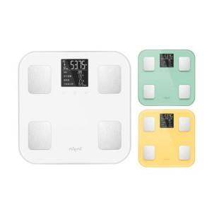

【상세/제작정보】

【인쇄/포장옵션】 | 레이저 / 포장지포장

【공급단가】 | 수량 | 50~ | 100~ | 300~ | 500~ | 1,000~
*VAT별도 | 단가 | 34,690원 | 33,410원 | 32,120원 | 30,840원 | 30,060원

【상품 URL】 | http://www.easy1.co.kr/src/goods_detail.php?gdno=25229

